V3
견 적 서

(재)강원테크노파크 |  | 귀하
전화 :
팩스 :
담당 :

아래와 같이 견적합니다.

견 적 합 계 : | ₩1,718,200
견 적 일 자 : | 2017-05-24 15:57:13
결 재 조 건 :

품 명 | 규 격 | 수 량 | 단 가 | 금 액 | 세 액 | 합 계 액
 |  |  |  | - | - | -
보안소프트웨어 | V3 Internet Security 9.0 | 71 | 22,000 | 1,562,000 | 156,200 | 1,718,200
 | (재계약 71user) |  |  | - | - | -
 |  |  |  | - | - | -
 |  |  |  | - | - | -
 |  |  |  | - | - | -
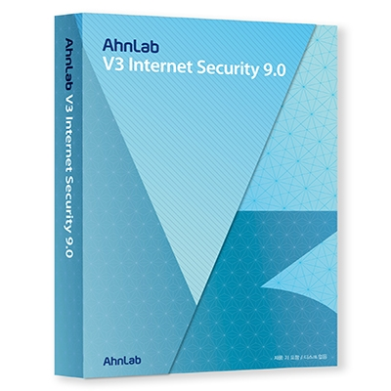
 |  |  |  | - | - | -
 |  |  |  | - | - | -
 |  |  |  | - | - | -
 |  |  |  | - | - | -
 |  |  |  | - | - | -
 |  |  |  | - | - | -
 |  |  |  | - | - | -
 |  |  |  | - | - | -
 |  |  |  | - | - | -
 |  |  |  | - | - | -
 |  |  |  | - | - | -
 |  |  |  | - | - | -
 |  |  |  | - | - | -
 |  |  |  | - | - | -
 |  |  |  | - | - | -
 |  |  |  | - | - | -
 |  |  |  | - | - | -
 |  |  |  | - | - | -
 |  |  |  | - | - | -
 |  |  |  | - | - | -
 |  |  |  | - | - | -
 |  |  |  | - | - | -
* 결제계좌 : 신한 110-138-600484 씨-넷 |  |  | 합 계 | 1,562,000 | 156,200 | 1,718,200
* 견적담당 : | 조규장(010-2910-7760)
* REMARK

